1
工程款支付证书 |  |  |  |  |  |  |  |  |  |  |  |  |  |  | 本次
工程名称 |  | 2017年温岭市道路交通安全隐患整治工程 |  |  |  |  |  |  |  |  | ERP编号 | 8110 | 档案编号 | CD2017-089 | CD2017-089 | 85 | 8110 | 2017年温岭市道路交通安全隐患整治工程 | 2017.8.23 | 694344.00 | 熊 伟 | 15日历天 | 浙江省 温岭市 | 浙江公司周恒泉18857466661 | 周恒泉18857466661 | 中标通知书、施工合同及内部承包（修改）协议原件 | 中标
合同金额 |  | 694,344.00 |  | 中标 日期 | 2017.8.23 |  | 已 供 工程资料 | 中标通知书、施工合同及内部承包（修改）协议、交工证书及审计报告原件 |  |  |  | 庐江 | 责任 单位 | 浙江周恒泉18857466661
决算金额 |  | 451,236.00 |  | 竣工 日期 |  |  |  |  |  |  |  | 合肥 | 责任人 | 周恒泉18857466661 |  | 2017.4.25办理外经证费用504
序号 | 工程款到账 |  |  | 开票情况 |  | 管理费 |  | 代缴税金 | 其他扣款 |  | 预留款 |  | 实际支付
 | 日期 | 账户 | 金额 | 日期 | 金额 | 比例 | 金额 | 金额 | 金额 | 备注 | 金额 | 备注 | 户名 | 金额 |  | 暂扣企业所得税9万
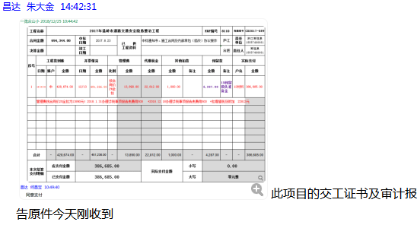
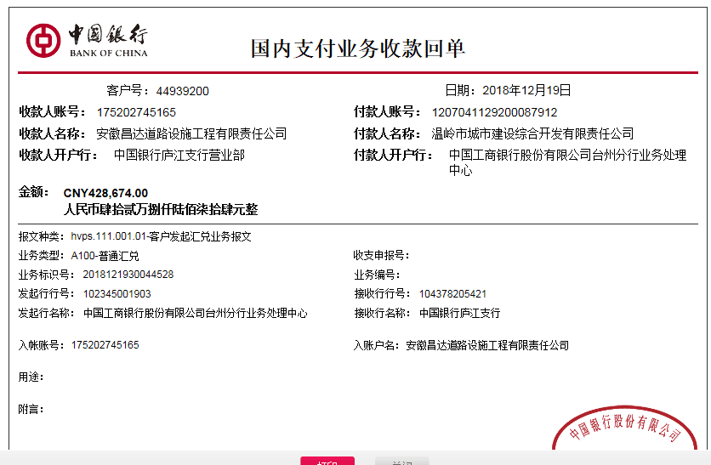
1 | 2018-12-19 | 中 | 428,674.00 | 2018-12-13 | 451,236.00 | 按合同价2%全扣 | 13,890.00 | 22,812.00 | 1,000.00 |  | 4,287.00 | 1%预留损失准备金 | 12材料 | 386,685.00 | 13886.88
 | 管理费按合同价2%全扣为13890元；2018.1.31办理涉税事项报告表费用500 +2018.12.18办理涉税事项报告表费用500 +扣增值税及附加 22812元

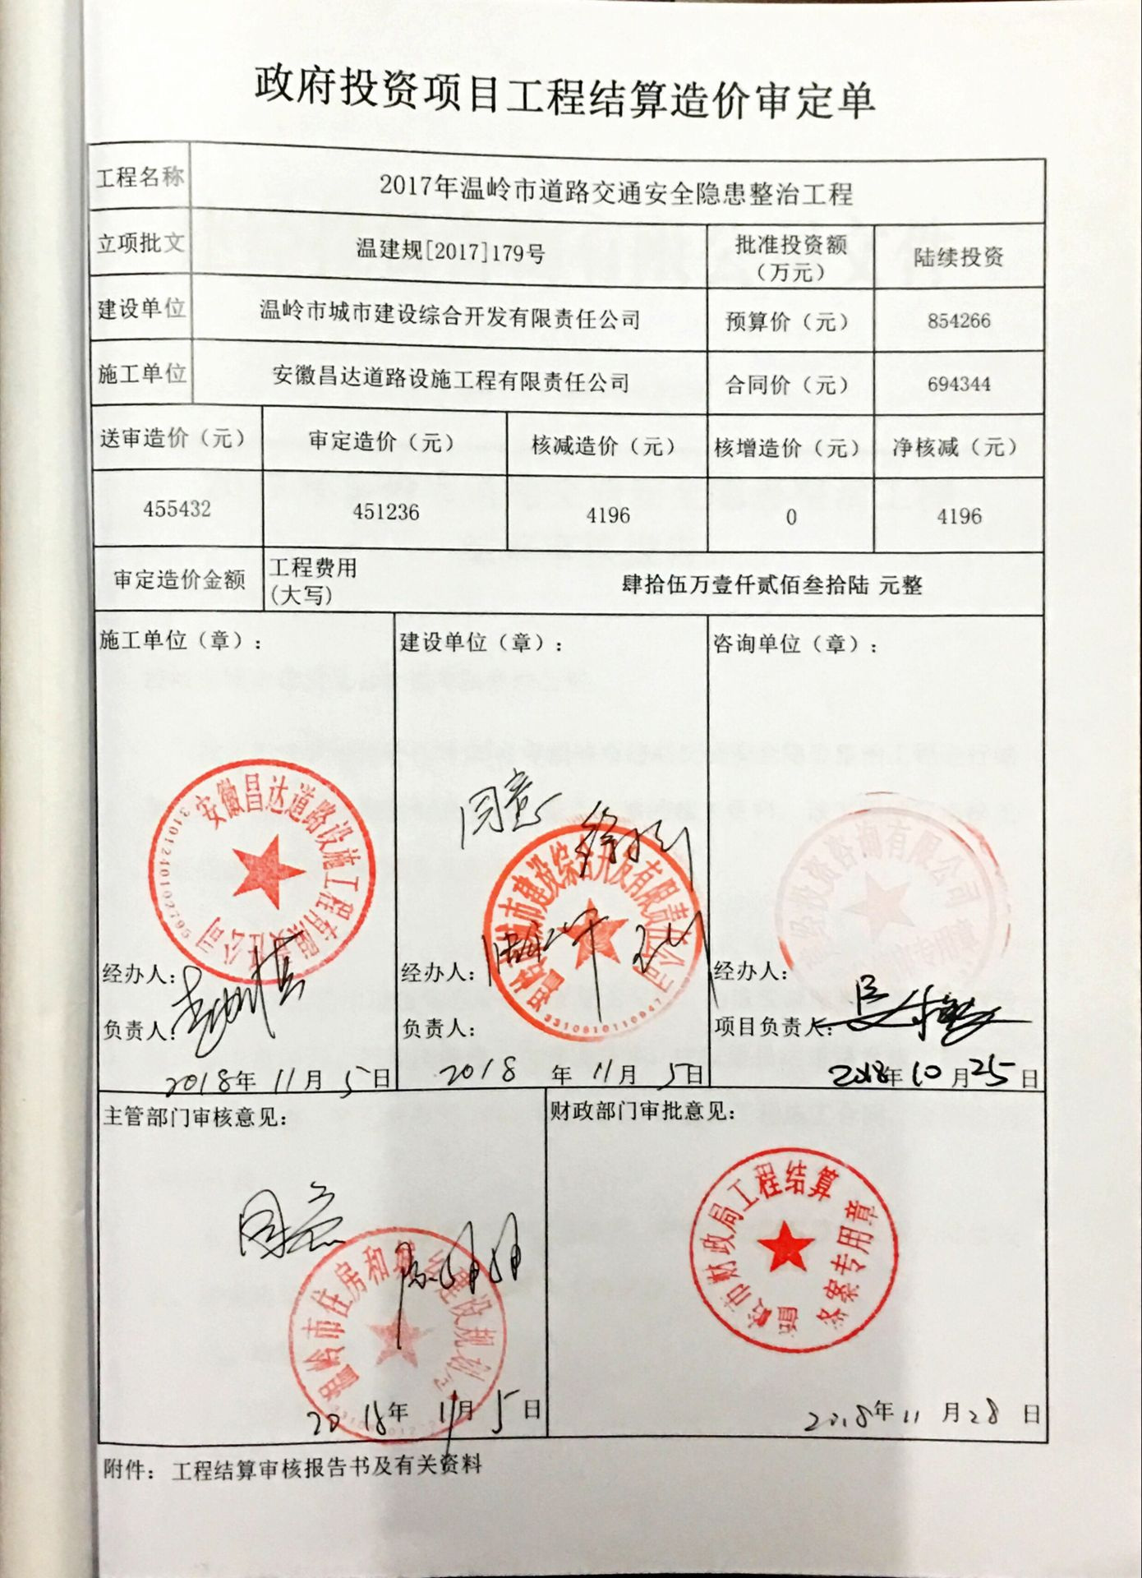

合计 |  | - | 428,674.00 | - | 451,236.00 | - | 13,890.00 | 22,812.00 | 1,000.00 | - | 4,287.00 | - | - | 386,685.00 | 0
本次结算 支付明细 |  | 应支付金额 |  | 386,685.00 |  |  |  | 实际支付金额 |  | 小写 | 0.00
 |  | 已支付金额 |  | 386,685.00 |  |  |  |  |  | 大写 | 零元整
申请部门 意见 |  |  |  |  |  |  |  | 项目管理 意见 |  | 何总、朱总已同意支付（附表背面截图）。
财务初审 意见 |  |  |  |  |  |  |  | 财务审核 意见
质安初审 意见 |  |  |  |  |  |  |  | 质安稽查 意见
总经理审批 |  |  |  |  |  |  |  | 董事长审批

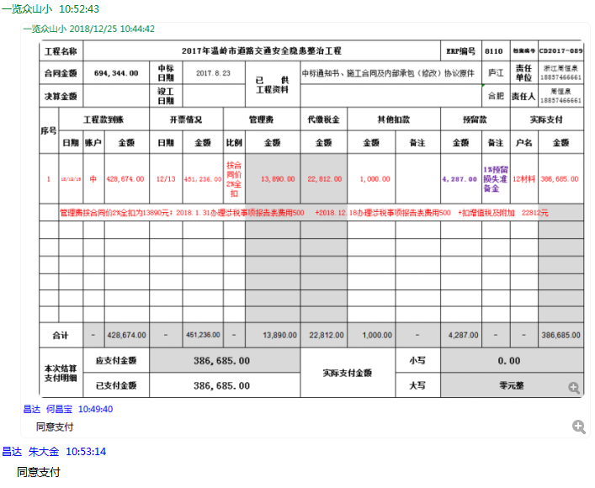

2
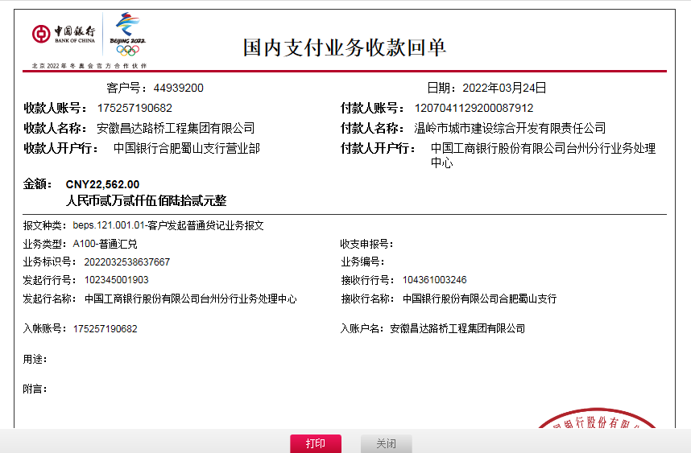
工程款支付证书 |  |  |  |  |  |  |  |  |  |  |  |  |  |  | 本次
工程名称 |  | 2017年温岭市道路交通安全隐患整治工程 |  |  |  |  |  |  |  |  | ERP编号 | 8110 | 档案编号 | CD2017-089 | CD2017-089 | 85 | 8110 | 2017年温岭市道路交通安全隐患整治工程 | 2017.8.23 | 694344.00 | 熊 伟 | 15日历天 | 浙江省 温岭市 | 浙江公司周恒泉18857466661 | 周恒泉18857466661 | 中标通知书、施工合同及内部承包（修改）协议原件 | 中标
合同金额 |  | 694,344.00 |  | 中标 日期 | 2017.8.23 |  | 已 供 工程资料 | 中标通知书、施工合同及内部承包（修改）协议、交工证书及审计报告原件 |  |  |  | 庐江 | 责任 单位 | 浙江周恒泉18857466661
决算金额 |  | 451,236.00 |  | 竣工 日期 |  |  |  |  |  |  |  | 合肥 | 责任人 | 周恒泉18857466661 |  | 2017.4.25办理外经证费用504
序号 | 工程款到账 |  |  | 开票情况 |  | 管理费 |  | 代缴税金 | 其他扣款 |  | 预留款 |  | 实际支付
 | 日期 | 账户 | 金额 | 日期 | 金额 | 比例 | 金额 | 金额 | 金额 | 备注 | 金额 | 备注 | 户名 | 金额 |  | 暂扣企业所得税9万
1 | 2018-12-19 | 中 | 428,674.00 | 2018-12-13 | 451,236.00 | 按合同价2%全扣 | 13,890.00 | 22,812.00 | 1,000.00 |  | 4,287.00 | 1%预留损失准备金 | 12材料 | 386,685.00 | 13886.88
 | 管理费按合同价2%全扣为13890元；2018.1.31办理涉税事项报告表费用500 +2018.12.18办理涉税事项报告表费用500 +扣增值税及附加 22812元

2 | 2022-03-24 | 中 | 22,562.00 |  |  |  | 0.00 |  | 50.00 | 转账费 | -4,287.00 | 退损失准备金 | 周恒泉 | 26,799.00

合计 |  | - | 451,236.00 | - | 451,236.00 | - | 13,890.00 | 22,812.00 | 1,050.00 | - | 0.00 | - | - | 413,484.00 | 0
本次结算 支付明细 |  | 应支付金额 |  | 26,799.00 |  |  |  | 实际支付金额 |  | 小写 | 0.00
 |  | 已支付金额 |  | 0.00 |  |  |  |  |  | 大写 | 零元整
申请部门 意见 |  |  |  |  |  |  |  | 项目管理 意见
财务初审 意见 |  |  |  |  |  |  |  | 财务审核 意见
质安初审 意见 |  |  |  |  |  |  |  | 质安稽查 意见
总经理审批 |  |  |  |  |  |  |  | 董事长审批

